Tipps
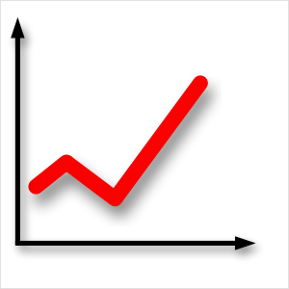 | Diagramme erstellen | EASY4ME

 | Füge in den gelben Feldern die passende Formeln ein!
 | Erstelle auf den folgenden Arbeitsblättern Diagramme.
 | Experimentiere mit den Möglichkeiten der Diagrammoptionen!

Diagrammelemente
Diagramm - Elemente
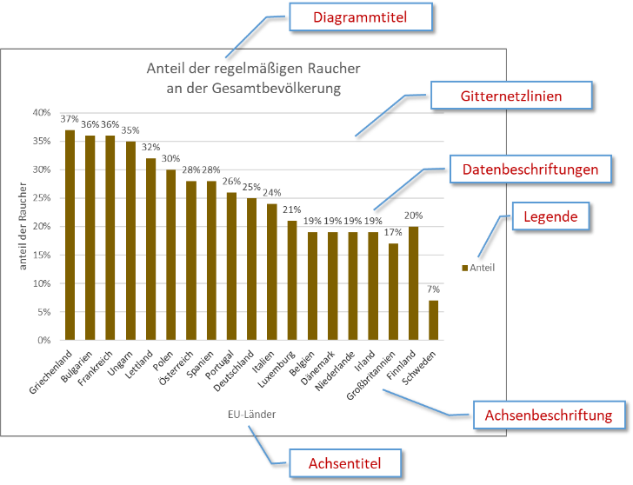
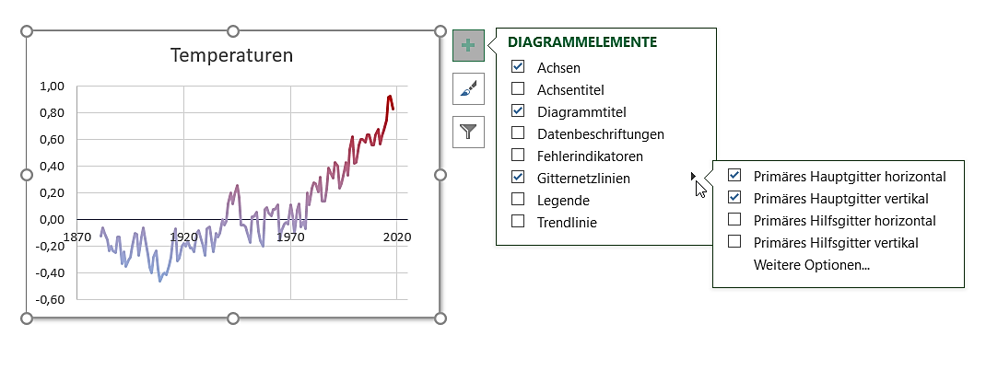
Diagrammelemente hinzufügen/verändern
Pfeil: Weitere Einstellungen

A

Lösung 6
Verkaufszahlen
 | Blusen | Hemden | Hosen | Stück Gesamt
Montag | 45 | 111 | 123 | 279
Lösungsvorschlag
Dienstag | 52 | 109 | 119 | 280
Mittwoch | 49 | 112 | 120 | 281
Donnerstag | 46 | 100 | 109 | 255
Freitag | 43 | 97 | 108 | 248
Samstag | 49 | 96 | 117 | 262

Gesamt | 284 | 625 | 696

Verkaufszahlen
 | Blusen | Hemden | Hosen
Montag | 45 | 111 | 123
Dienstag | 52 | 109 | 119
Mittwoch | 49 | 112 | 120
Donnerstag | 46 | 100 | 109
Freitag | 43 | 97 | 108
Samstag | 49 | 96 | 117

Lösung 7
Bundesländer von Österreich

Lösungsvorschlag
Bundesland | Hauptstadt | Bevölkerung | km²
Burgenland | Eisenstadt | 276,419 | 3,965
Kärnten | Klagenfurt | 559,440 | 9,536
Niederösterreich | St. Pölten | 1,552,848 | 19,178
Oberösterreich | Linz | 1,387,086 | 11,982
Salzburg | Salzburg | 521,238 | 7,154
Steiermark | Graz | 1,190,574 | 16,392
Tirol | Innsbruck | 683,317 | 12,648
Kannst du dein Bundesland
herausschieben?
Vorarlberg | Bregenz | 356,590 | 2,601
Wien | - | 1,590,242 | 415

 | Österreich | 8,117,754 | 83,871
 | Bevölkerung
Burgenland | 276,419
Kärnten | 559,440
Niederösterreich | 1,552,848
Oberösterreich | 1,387,086
Salzburg | 521,238
Steiermark | 1,190,574
Tirol | 683,317
Vorarlberg | 356,590
Wien | 1,590,242
 | Fläche in km²
Burgenland | 3,965
Kärnten | 9,536
Niederösterreich | 19,178
Oberösterreich | 11,982
Salzburg | 7,154
Steiermark | 16,392
Tirol | 12,648
Vorarlberg | 2,601
Wien | 415

Hebe ein Bundesland farbig hervor.

keine Legende

Übung 8
Wie viele Menschen rauchen täglich?
Staaten im Vergleich
Anteil der regelmäßigen Raucher ab 15 Jahren an der Gesamtbevölkerung

Land | %-Anteil
Österreich | 22.4%
Polen | 22.7%
Ungarn | 25.8%
Frankreich | 22.2%
Spanien | 23.1%
Deutschland | 14.1%
Italien | 16.8%
Großbritannien | 17.0%
Norwegen | 12.9%
Finnland | 12.5%
Schweden | 9.3%
Quelle: Eurostat
Aufgaben:
- Ändere den Diagrammtyp auf Balkendiagramm.
- Ändere die Größe der Beschriftung der vertikalen Achse auf 10.
- Ändere die Farbe der vertikalen Achsenbeschriftung auf Automatisch.
- Ändere die Farbe des Datenpunkts Österreich von Grün auf Rot.
- Entferne die Datenbeschriftung!

Lösung 8
Wie viele Menschen rauchen täglich?
Staaten im Vergleich
Anteil der regelmäßigen Raucher ab 15 Jahren an der Gesamtbevölkerung

Land | %-Anteil
Österreich | 22.4%
Polen | 22.7%
Ungarn | 25.8%
Frankreich | 22.2%
Spanien | 23.1%
Deutschland | 14.1%
Italien | 16.8%
Großbritannien | 17.0%
Norwegen | 12.9%
Finnland | 12.5%
Schweden | 9.3%
Quelle: Eurostat
Lösungsvorschlag
Aufgaben:
- Ändere den Diagrammtyp auf Balkendiagramm.
- Ändere die Größe der Beschriftung der vertikalen Achse auf 10.
- Ändere die Farbe der vertikalen Achsenbeschriftung auf Automatisch.
- Ändere die Farbe des Datenpunkts Österreich von Grün auf Rot.
- Entferne die Datenbeschriftung!

Übung 9
Der MenschElementverteilung im Körper
Der Mensch
Elementverteilung im Körper Elementverteilung im Körper Elementverteilung im Körper

Element |  | Masse | in %
Sauerstoff | O | 42.08 kg | 56.10%
Kohlenstoff | C | 21.00 kg | 28.00%
Wasserstoff | H | 6.98 kg | 9.30%
Stickstoff | N | 1.50 kg | 2.00%
Calcium | Ca | 1.13 kg | 1.50%
Chlor | Cl | 0.75 kg | 1.00%
Phosphor | P | 0.75 kg | 1.00%
Kalium | K | 0.19 kg | 0.25%
Schwefel | S | 0.15 kg | 0.20%
Sonstiges | sonst. | 0.49 kg | 0.85%

Masse gesamt |  | 75 kg

Aufgaben:
- Gib in das grüne Feld dein Gewicht ein.
- Ändere die Schriftgröße der Datenbeschriftung auf 10.
- Füge zur Datenbeschriftung den Wert hinzu.

Lösung 9
Der MenschElementverteilung im Körper
Der Mensch
Elementverteilung im Körper Elementverteilung im Körper Elementverteilung im Körper

Element |  | Masse | in %
Sauerstoff | O | 34.78 kg | 56.10%
Kohlenstoff | C | 17.36 kg | 28.00%
Wasserstoff | H | 5.77 kg | 9.30%
Stickstoff | N | 1.24 kg | 2.00%
Calcium | Ca | 0.93 kg | 1.50%
Chlor | Cl | 0.62 kg | 1.00%
Phosphor | P | 0.62 kg | 1.00%
Kalium | K | 0.16 kg | 0.25%
Schwefel | S | 0.12 kg | 0.20%
Sonstiges | sonst. | 0.40 kg | 0.85%

Masse gesamt |  | 62 kg

Aufgaben:
- Gib in das grüne Feld dein Gewicht ein.
- Ändere die Schriftgröße der Datenbeschriftung auf 10.
- Füge zur Datenbeschriftung den Wert hinzu.
Lösungsvorschlag

Übung 10
Liste einiger Städte nach ihrer durchschnittlichenTemperatur (langjähriger Schnitt)

 | Gesamtjahr | Jänner | Februar | März | April | Mai | Juni | Juli | August | September | Oktober | November | Dezember
Johannesburg | 16.0 | 20.0 | 20.0 | 18.0 | 16.0 | 13.0 | 10.0 | 11.0 | 13.0 | 16.0 | 17.0 | 18.0 | 19.0
Marseille | 15.8 | 8.4 | 8.9 | 11.6 | 13.8 | 17.9 | 21.3 | 24.5 | 24.1 | 20.7 | 16.9 | 11.8 | 9.3
Neapel | 15.5 | 8.2 | 8.8 | 10.6 | 13.2 | 17.4 | 20.9 | 23.6 | 23.7 | 20.8 | 16.7 | 12.3 | 9.3
Tokio | 15.4 | 5.2 | 5.7 | 8.7 | 13.9 | 18.2 | 21.4 | 25.0 | 26.4 | 22.8 | 17.5 | 12.1 | 7.6
Melbourne | 15.1 | 20.1 | 20.2 | 18.6 | 15.6 | 12.7 | 10.5 | 9.8 | 10.9 | 12.7 | 14.7 | 16.6 | 17.8
NewYork City | 13.1 | 0.5 | 1.8 | 5.7 | 11.5 | 16.9 | 22.3 | 25.2 | 24.6 | 20.6 | 14.5 | 9.1 | 3.1
Bogota | 13.0 | 12.0 | 13.0 | 13.0 | 13.0 | 13.0 | 13.0 | 12.0 | 12.0 | 13.0 | 13.0 | 13.0 | 12.0
Ankara | 12.0 | 0.4 | 1.9 | 6.0 | 11.3 | 16.1 | 20.1 | 23.6 | 23.4 | 18.8 | 13.0 | 7.0 | 2.6
Peking | 12.0 | -3.0 | 2.0 | 6.0 | 13.0 | 20.0 | 24.0 | 26.0 | 25.0 | 20.0 | 13.0 | 5.0 | -1.0
Helsinki | 5.9 | -3.9 | -4.7 | -1.3 | 3.9 | 10.2 | 14.6 | 17.8 | 16.3 | 11.5 | 6.6 | 1.6 | -2.0
Reykjavik | 4.3 | -0.5 | 0.4 | 0.5 | 2.9 | 6.3 | 9.0 | 10.6 | 10.3 | 7.4 | 4.4 | 1.1 | -0.2
München | 9.7 | 0.3 | 1.4 | 5.3 | 9.4 | 14.3 | 17.2 | 19.4 | 18.9 | 14.7 | 10.1 | 4.4 | 1.3

Quelle: Wikipedia
 |  |  |  |  |  |  |  |  |  |  |  |  | Aufgaben:
 |  |  |  |  |  |  |  |  |  |  |  |  | 1. Ändere im Diagramm Gesamtjahr die Säule für Johannesburg auf die Farbe Orange.
 |  |  |  |  |  |  |  |  |  |  |  |  | 2. Ändere im Diagramm Johannesburg die Farbe der Linie auf grün.
 |  |  |  |  |  |  |  |  |  |  |  |  | 3. Die verktikale Achsenbeschriftung im Diagramm Jänner soll angezeigt werden.
 |  |  |  |  |  |  |  |  |  |  |  |  | 4. Ändere den Digrammtyp auf 3D-Säulen (gruppiert) ab.

Übung 10 Lösung
Liste einiger Städte nach ihrer durchschnittlichenTemperatur (langjähriger Schnitt)

 | Gesamtjahr | Jänner | Februar | März | April | Mai | Juni | Juli | August | September | Oktober | November | Dezember
Johannesburg | 16.0 | 20.0 | 20.0 | 18.0 | 16.0 | 13.0 | 10.0 | 11.0 | 13.0 | 16.0 | 17.0 | 18.0 | 19.0
Marseille | 15.8 | 8.4 | 8.9 | 11.6 | 13.8 | 17.9 | 21.3 | 24.5 | 24.1 | 20.7 | 16.9 | 11.8 | 9.3
Neapel | 15.5 | 8.2 | 8.8 | 10.6 | 13.2 | 17.4 | 20.9 | 23.6 | 23.7 | 20.8 | 16.7 | 12.3 | 9.3
Tokio | 15.4 | 5.2 | 5.7 | 8.7 | 13.9 | 18.2 | 21.4 | 25.0 | 26.4 | 22.8 | 17.5 | 12.1 | 7.6
Melbourne | 15.1 | 20.1 | 20.2 | 18.6 | 15.6 | 12.7 | 10.5 | 9.8 | 10.9 | 12.7 | 14.7 | 16.6 | 17.8
NewYork City | 13.1 | 0.5 | 1.8 | 5.7 | 11.5 | 16.9 | 22.3 | 25.2 | 24.6 | 20.6 | 14.5 | 9.1 | 3.1
Bogota | 13.0 | 12.0 | 13.0 | 13.0 | 13.0 | 13.0 | 13.0 | 12.0 | 12.0 | 13.0 | 13.0 | 13.0 | 12.0
Ankara | 12.0 | 0.4 | 1.9 | 6.0 | 11.3 | 16.1 | 20.1 | 23.6 | 23.4 | 18.8 | 13.0 | 7.0 | 2.6
Peking | 12.0 | -3.0 | 2.0 | 6.0 | 13.0 | 20.0 | 24.0 | 26.0 | 25.0 | 20.0 | 13.0 | 5.0 | -1.0
Helsinki | 5.9 | -3.9 | -4.7 | -1.3 | 3.9 | 10.2 | 14.6 | 17.8 | 16.3 | 11.5 | 6.6 | 1.6 | -2.0
Reykjavik | 4.3 | -0.5 | 0.4 | 0.5 | 2.9 | 6.3 | 9.0 | 10.6 | 10.3 | 7.4 | 4.4 | 1.1 | -0.2
München | 9.7 | 0.3 | 1.4 | 5.3 | 9.4 | 14.3 | 17.2 | 19.4 | 18.9 | 14.7 | 10.1 | 4.4 | 1.3

Quelle: Wikipedia
 |  |  |  |  |  |  |  |  |  |  |  |  | Aufgaben:
 |  |  |  |  |  |  |  |  |  |  |  |  | 1. Ändere im Diagramm Gesamtjahr die Säule für Johannesburg auf die Farbe Orange.
 |  |  |  |  |  |  |  |  |  |  |  |  | 2. Ändere im Diagramm Johannesburg die Farbe der Linie auf grün.
 |  |  |  |  |  |  |  |  |  |  |  |  | 3. Die verktikale Achsenbeschriftung im Diagramm Jänner soll angezeigt werden.
 |  |  |  |  |  |  |  |  |  |  |  |  | 4. Ändere den Digrammtyp auf 3D-Säulen (gruppiert) ab.

Diagramm verschieben
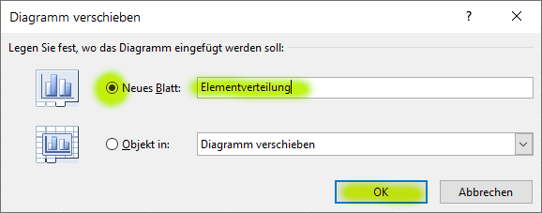
Der MenschElementverteilung im Körper
 | Masse
Sauerstoff | 42.08 kg
Kohlenstoff | 21.00 kg
Wasserstoff | 6.98 kg
Stickstoff | 1.50 kg
Calcium | 1.13 kg
Chlor | 0.75 kg
Phosphor | 0.75 kg
Kalium | 0.19 kg
Schwefel | 0.15 kg
Sonstiges | 0.49 kg
Aufgabe:
Verschiebe das Diagramm auf ein neues Blatt mit dem Namen Elementverteilung.

- Klicke auf das Diagramm
- Register Entwurf: Diagrammentwurf > Ort > Diagramm verschieben
- Wähle Neues Blatt und gib als Blattname ein Elementverteilung.
- Klicke auf OK.

Lösung 11
Dichte von festen Stoffen in kg/m³
 | kg/m³
Fichtenholz | 500
Eis (bei 0 °C) | 917
Steinkohle | 1,350
Beton | 2,000
Quarzglas | 2,200
Kohlenstoff Graphit | 2,250
Aluminium | 2,710
Granit | 2,800
Kohlenstoff Diamant | 3,510
Eisen Stahl | 7,700
Silber | 10,490
Blei | 11,340
Gold | 19,320
Platin | 21,450
Osmium | 22,610

Lösung
Wetterwerte für Salzburg
 | Jan | Feb | Mär | Apr | Mai | Jun | Jul | Aug | Sep | Okt | Nov | Dez | Erstelle fünf Diagramme: Diagramm Temperatur: Liniendiagramm über den Bereich A3:M5 Diagramm Niederschlag: Flächendiagramm über den Bereich A3:M3 und A6:M6 Diagramm Sonnenstunden: Flächendiagramm über den Bereich A3:M3 und A7:M7 Diagramm Regentage: Flächendiagramm über den Bereich A3:M3 und A8:M8 Diagramm Luftfeuchtigkeit: Flächendiagramm über den Bereich A3:M3 und A9:M9
Max. Temperatur (°C) | 3.2 °C | 5.6 °C | 10.4 °C | 14.3 °C | 19.9 °C | 22.2 °C | 24.4 °C | 24.2 °C | 20.1 °C | 14.8 °C | 7.8 °C | 4.0 °C
Min. Temperatur (°C) | -4.0 °C | -2.9 °C | 0.7 °C | 3.8 °C | 8.4 °C | 11.5 °C | 13.5 °C | 13.5 °C | 10.1 °C | 5.5 °C | 0.6 °C | -2.5 °C
Niederschlag (mm) | 60 mm | 55 mm | 79 mm | 83 mm | 115 mm | 155 mm | 158 mm | 151 mm | 101 mm | 73 mm | 83 mm | 73 mm
Sonnenstunden (h/d) | 2.1 | 3.3 | 4.2 | 5.1 | 6.3 | 6.5 | 7.1 | 6.5 | 5.6 | 4.2 | 2.7 | 2
Regentage (d) | 10.1 | 9.5 | 11.9 | 11.8 | 12.1 | 15 | 14.4 | 13.2 | 10.8 | 9.3 | 10.8 | 11.8
Luftfeuchtigkeit (%) | 5% | 5% | 6% | 8% | 10% | 13% | 15% | 15% | 13% | 10% | 7% | 5%

Temperatur
Sonnenstunden pro Tag

Regentage
Lösungsvorschlag

